Sheet2
Checklist nhóm 1 |  |  |  |  |  |  |  | X
Đề tài : Quản lý Học sinh - SE104.J24
Thành viên
Nguyễn Lê Việt Hoàng | 17520513
Nguyễn Mạnh Tùng | 17521236
Nguyễn Quang Khang | 17520617

Chức Năng & Giao Diện
Màn hình đăng nhập | 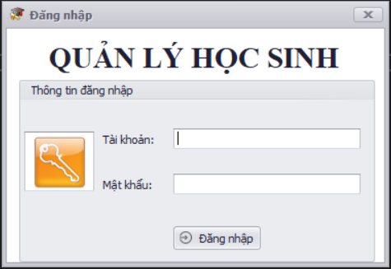
Thành phần | Loại | Công dụng | Tình trạng | Mô tả lỗi nếu không hoạt động
Tài khoản | TextBox | Tài khoản người dùng (Nhập vào chuỗi) | Hoạt động
Mật khẩu | TextBox | Mật khẩu người dùng (Nhập vào chuỗi) | Hoạt động |  |  |  |  |  |  |  |  |  |  |  |  |  |  | Hoạt động
Đăng nhập | button | Đăng nhập (Kiểm tra : tài khoản có tồn tại ? && mật khẩu có đúng với tài khoản) | Hoạt động |  |  |  |  |  |  |  |  |  |  |  |  |  |  | Không hoạt động
Màn hình Chính | 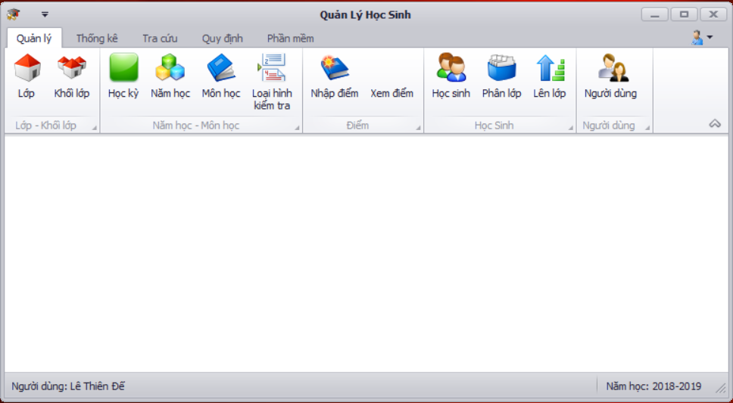
Thành phần | Loại | Công dụng | Tình trạng | Mô tả lỗi nếu không hoạt động
Quản lý | TabPage | Hiển thị Page quản lý | Hoạt động
Thống kê | TabPage | Hiển thị Page thống kê | Hoạt động
Tra cứu | TabPage | Hiển thị Page tra cứu | Hoạt động
Quy định | TabPage | Hiển thị Page quy định | Hoạt động
Phần mềm | TabPage | Hiển thị Page phần mềm | Hoạt động
Người dùng | BarItem | Hiển thị tên người dùng đang đăng nhập | Hoạt động
Năm học | BarItem | Hiển thị năm học hiện tại | Hoạt động
Tài khoản | SubMenu | Hiển thị Menu tài khoản | Hoạt động

Menu Tài khoản | 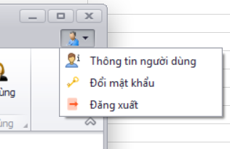
Thành phần | Loại | Công dụng | Tình trạng | Mô tả lỗi nếu không hoạt động
Thông tin người dùng | Button | hiển thị thông tin người dùng | Hoạt động
Đổi mật khẩu | Button | Hiển thị form đổi mật khẩu | Hoạt động
Đăng xuất | Button | Đăng xuất tài khoản hiện tại | Hoạt động

Form đổi mật khẩu | 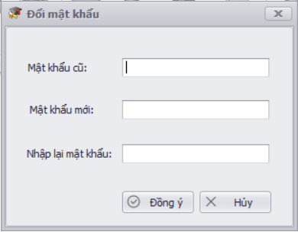
Thành phần | Loại | Công dụng | Tình trạng | Mô tả lỗi nếu không hoạt động
Mật khẩu cũ | textBox | Mật khẩu cũ (Nhập vào chuỗi) | Hoạt động
mật khẩu mới | textBox | mật khẩu mới (Nhập vào chuỗi) | Hoạt động
Nhập lại mật khẩu | textBox | xác thực mật khẩu | Hoạt động
Đồng ý | button | lưu mật khẩu mới | Hoạt động
Hủy bỏ | button | hủy bỏ thay đổi | Hoạt động

Page Quản lý | 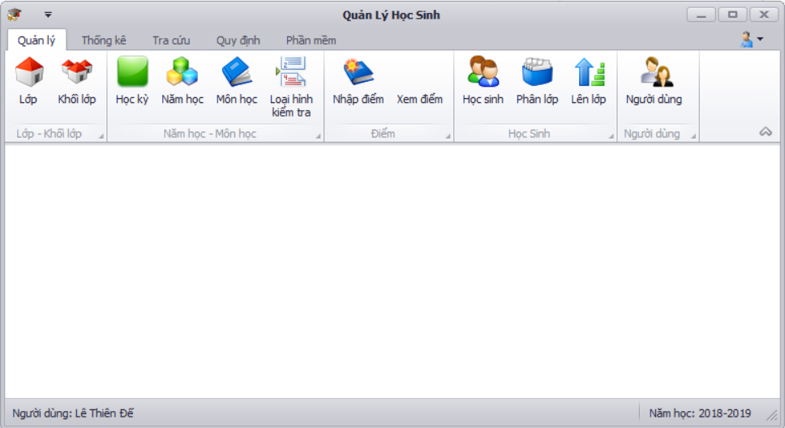
Thành phần | Loại | Công dụng | Tình trạng | Mô tả lỗi nếu không hoạt động
Lớp | BarButtonItem | Hiển thị màn hình quản lý lớp | Hoạt động
Khối Lớp | BarButtonItem | Hiển thị màn hình quản lý Khối lớp | Hoạt động
Học kỳ | BarButtonItem | Hiển thị màn hình quản lý Học kỳ | Hoạt động
Năm học | BarButtonItem | Hiển thị màn hình quản lý Năm học | Hoạt động
Môn học | BarButtonItem | Hiển thị màn hình quản lý Môn học | Hoạt động
Loại hình kiểm tra | BarButtonItem | Hiển thị màn hình quản lý Loại kiểm tra | Hoạt động
Nhập điểm | BarButtonItem | Hiển thị màn hình quản lý Nhập điểm | Hoạt động
Xem điểm | BarButtonItem | Hiển thị màn hình quản lý Xem điểm | Hoạt động
Học sinh | BarButtonItem | Hiển thị màn hình quản lý Học sinh | Hoạt động
Phân lớp | BarButtonItem | Hiển thị màn hình quản lý Phân lớp | Hoạt động
Lên lớp | BarButtonItem | Hiển thị màn hình quản lý Lên lớp | Hoạt động
Người dùng | BarButtonItem | Hiển thị màn hình quản lý Người dùng | Hoạt động

Màn hình Quản lý lớp
Thành phần | Loại | Công dụng | Tình trạng | Mô tả lỗi nếu không hoạt động
Nhập liệu | Pane | Mã sổ tiết kiệm được hệ thống tự động cấp | Hoạt động
Tìm kiếm | Pane | Lựa chọn các loại tiết kiệm hiện có trong DB | Hoạt động
Màn hình nhập liệu | 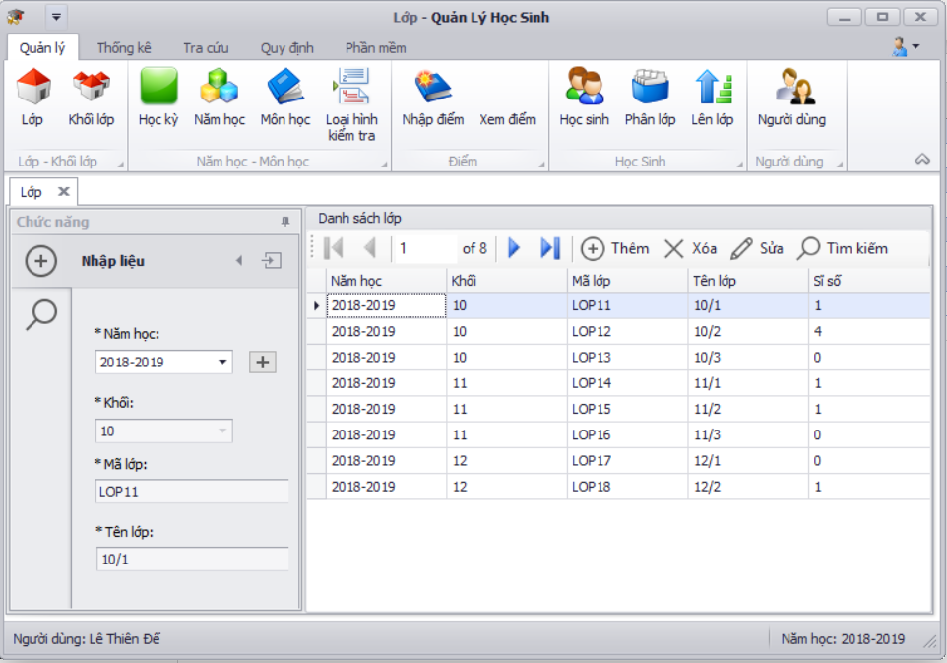
Thành phần | Loại | Công dụng | Tình trạng | Mô tả lỗi nếu không hoạt động
Năm học | LookupEdit | Lựa chọn các năm học có trong DB | Hoạt động
Khối | LookupEdit | Lựa chọn các khối theo năm học | Hoạt động
Mã lớp | textbox | Mã lớp được hệ thống tự động cấp | Hoạt động
Tên lớp | textbox | Tên lớp (Nhập vào chuỗi) | Hoạt động
Thêm | button | Thêm Lớp (Số lượng lớp) | Hoạt động
Xóa | button | Xóa Lớp | Hoạt động
Sửa | button | Sửa Lớp | Hoạt động
Tìm kiếm | button | Hiển thị màn hình Tìm kiếm Lớp | Hoạt động
Danh sách lớp | gridview | Hiển thị danh sách lớp | Hoạt động

Màn hình Tìm kiếm lớp | 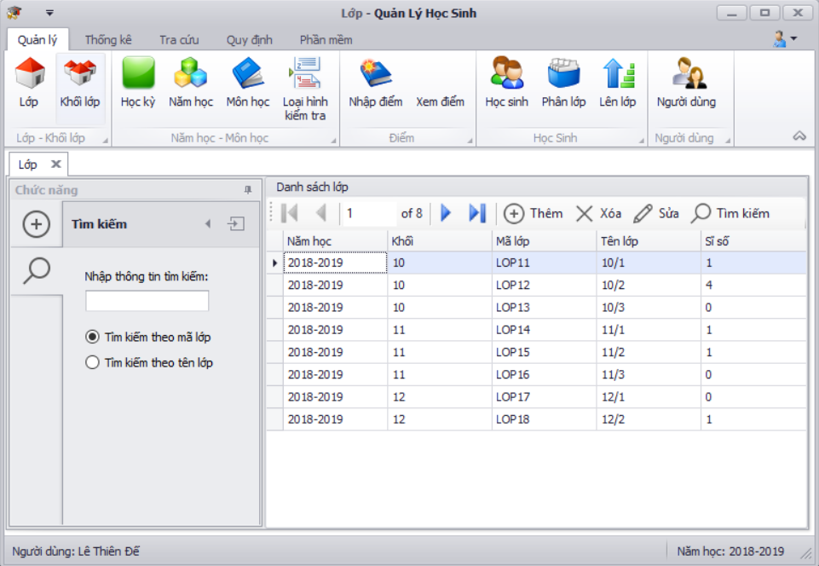
Thành phần | Loại | Công dụng | Tình trạng | Mô tả lỗi nếu không hoạt động
Nhập thông tin Tìm kiếm | textbox | tìm kiếm lớp (nhập vào chuỗi) | Hoạt động
Tìm kiếm theo mã lớp | Radio button | Lựa chọn tìm kiếm theo mã lớp | Hoạt động
Tìm kiếm theo tên lớp | Radio button | Lựa chọn tìm kiếm theo tên lớp | Hoạt động
Danh sách lớp | gridview | Hiển thị danh sách lớp | Hoạt động

Màn hình Khối lớp | 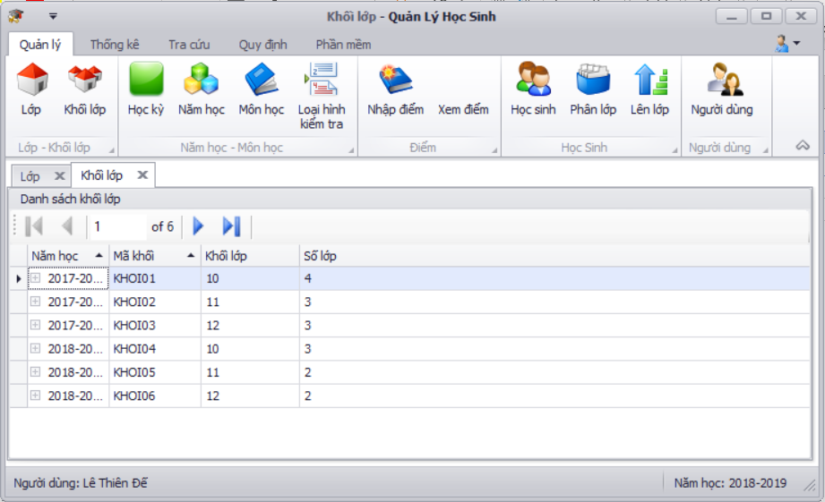
Thành phần | Loại | Công dụng | Tình trạng | Mô tả lỗi nếu không hoạt động
Danh sách khối lớp | Gridview | Hiển thị danh sách khối lớp (Năm học, Mã khối, Khối lớp, Số lớp) | Hoạt động

Màn hình Học kỳ | 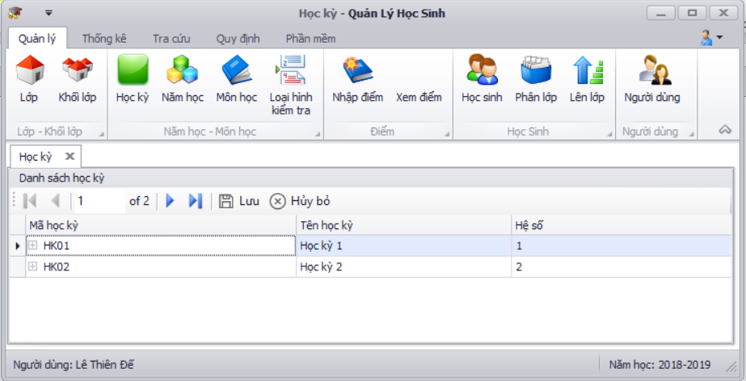
Thành phần | Loại | Công dụng | Tình trạng | Mô tả lỗi nếu không hoạt động
Danh sách Học kỳ | Gridview | Hiển thị danh sách Học kỳ | Hoạt động
Lưu | button | Lưu thay đổi hệ số | Hoạt động
Hủy bỏ | button | Hủy bỏ thay đổi | Hoạt động

Màn hình Năm học | 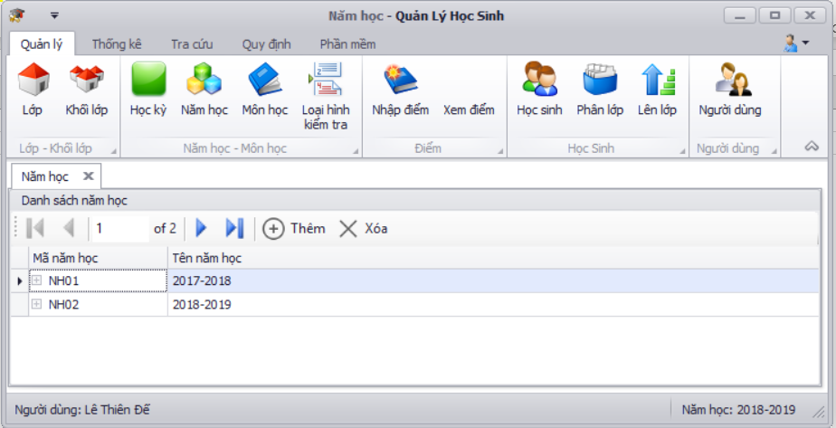
Thành phần | Loại | Công dụng | Tình trạng | Mô tả lỗi nếu không hoạt động
Danh sách năm học | Gridview | Hiển thị danh sách năm học(Mã năm, Tên năm học) | Hoạt động
Thêm | button | Thêm năm học tự động | Hoạt động
Xóa | button | Xóa năm học | Hoạt động

Màn hình môn học | 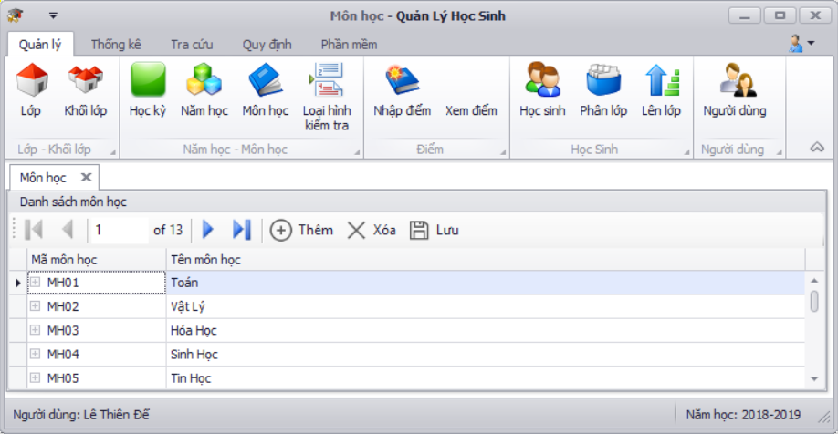
Thành phần | Loại | Công dụng | Tình trạng | Mô tả lỗi nếu không hoạt động
Danh sách Môn học | Gridview | Hiển thị danh sách thông tin môn học gồm: Mã môn học, Tên môn học(Có thể sửa trực tiếp) | Hoạt động
Thêm | button | thêm môn học (Số lượng môn <= Số lượng môn tối đa) | Hoạt động
Xóa | button | xóa môn học | Hoạt động
Lưu | button | Lưu môn học | Hoạt động

Màn hình Loại hình kiểm tra | 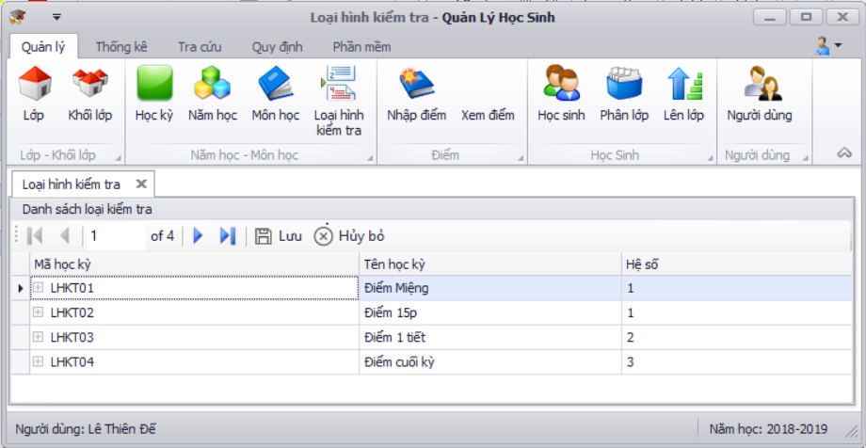
Thành phần | Loại | Công dụng | Tình trạng | Mô tả lỗi nếu không hoạt động
Danh sách Loại kiểm tra | Gridview | Danh sách loại kiểm tra gồm: Mã loại ktra,Tên loại ktra, Hệ số | Hoạt động
Lưu | button | Lưu thay đổi | Hoạt động
Hủy bỏ | button | Hủy bỏ thay đổi | Hoạt động

Màn hình Nhập điểm | 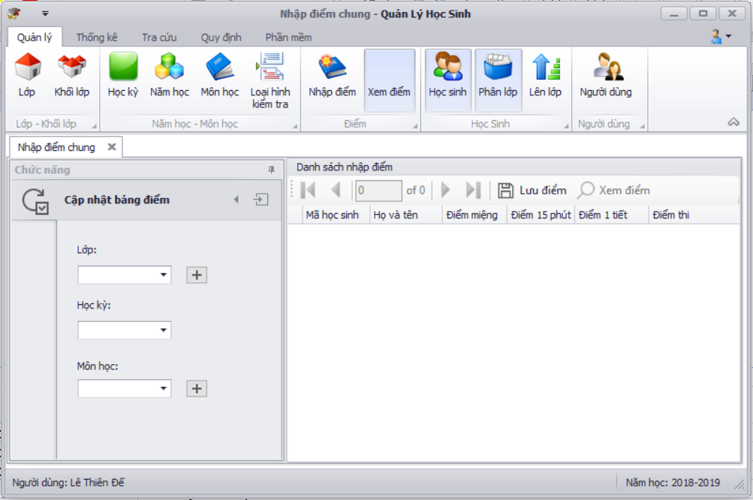
Thành phần | Loại | Công dụng | Tình trạng | Mô tả lỗi nếu không hoạt động
Danh sách nhập điểm | girdview | Hiển thị Bảng điểm của lớp theo môn học gồm: Mã học sinh, Họ và tên, Điểm miệng, Điểm 15p, Điểm 1 tiết, Điểm thi (các cột điểm có thể sửa) | Hoạt động
Lớp | lookup edit | Lựa chọn lớp theo năm học hiện tại | Hoạt động
học kỳ | lookup edit | Lựa chọn học kỳ | Hoạt động
môn học | lookup edit | Lựa chọn môn học | Hoạt động
lưu điểm | button | Lưu chỉnh sửa điểm (Kiểm tra: 0 <= điểm nhập vào <= 10) | Hoạt động
Xem điểm | button | Xem điểm chi tiết học sinh được chọn | Hoạt động

Màn hình Xem điểm | 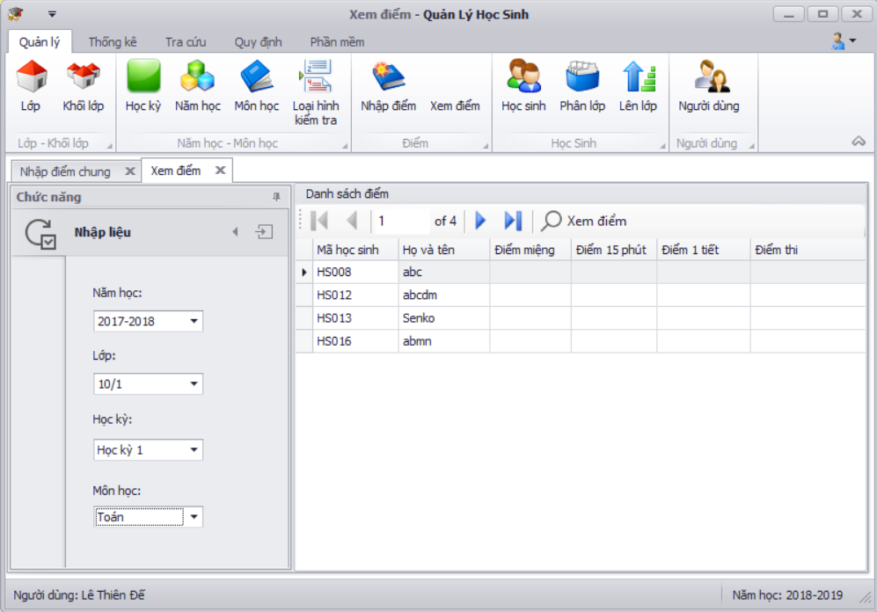
Thành phần | Loại | Công dụng | Tình trạng | Mô tả lỗi nếu không hoạt động
Danh sách nhập điểm | girdview | Hiển thị Bảng điểm của lớp theo môn học | Hoạt động
Năm học | lookup edit | Lựa chọn năm học có trong DB | Hoạt động
Lớp | lookup edit | Lựa chọn lớp theo năm học | Hoạt động
học kỳ | lookup edit | Lựa chọn học kỳ | Hoạt động
môn học | lookup edit | Lựa chọn môn học | Hoạt động
Xem điểm | button | Xem điểm chi tiết học sinh được chọn | Hoạt động

Màn hình Học sinh | 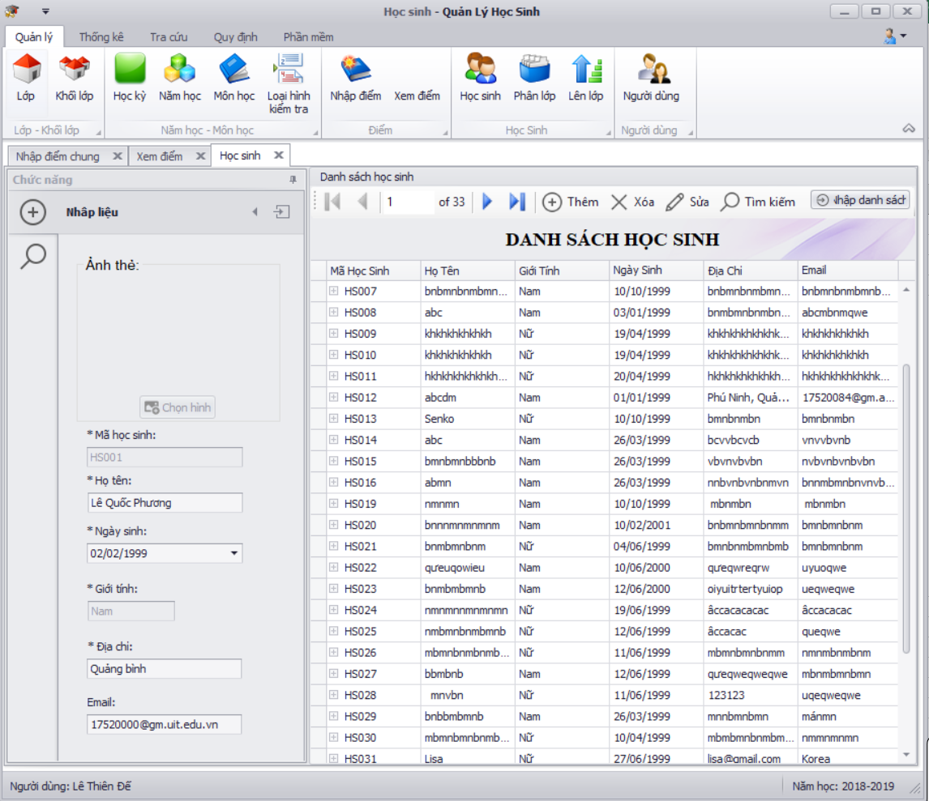
Thành phần | Loại | Công dụng | Tình trạng | Mô tả lỗi nếu không hoạt động
Nhập liệu | Tab | Hiển thị màn hình nhập liệu | Hoạt động
Tìm kiếm | Tab | Hiển thị màn hình Tìm kiếm | Hoạt động

Tab Nhập liệu Danh sách học sinh
Thành phần | Loại | Công dụng | Tình trạng | Mô tả lỗi nếu không hoạt động
Ảnh thẻ | pictureBox | Hiển thị ảnh thẻ học sinh | Hoạt động
chọn ảnh | button | Chọn ảnh từ máy | Hoạt động
mã học sinh | textbox | cấp tự động | Hoạt động
họ tên | textbox | Họ tên (Nhập vào chuỗi) | Hoạt động
ngày sinh | dateEdit | Chọn ngày sinh | Hoạt động
giới tính | comboBox | chọn giới tính | Hoạt động
địa chỉ | textbox | Địa chỉ (Nhập vào chuỗi) | Hoạt động
email | textbox | Email (Nhập vào chuỗi) | Hoạt động
Danh sách học sinh | gridview | Hiển thị danh sách học sinh và các thông tin học sinh | Hoạt động
Thêm | button | Thêm học sinh mới (Kiểm tra (Tuổi tối thiểu <= Tuổi học sinh <= Tuổi tối đa)) | Hoạt động
Xóa | button | Xóa học sinh | Hoạt động
Sửa | button | Sửa Học sinh (Kiểm tra (Tuổi tối thiểu <= Tuổi học sinh <= Tuổi tối đa)) | Hoạt động
Tìm kiếm | button | Chuyển đến Tab Tìm kiếm Học sinh | Hoạt động
Import | button | Import nhanh dữ liệu từ file excel | Hoạt động

Tab Tìm kiếm Học sinh | 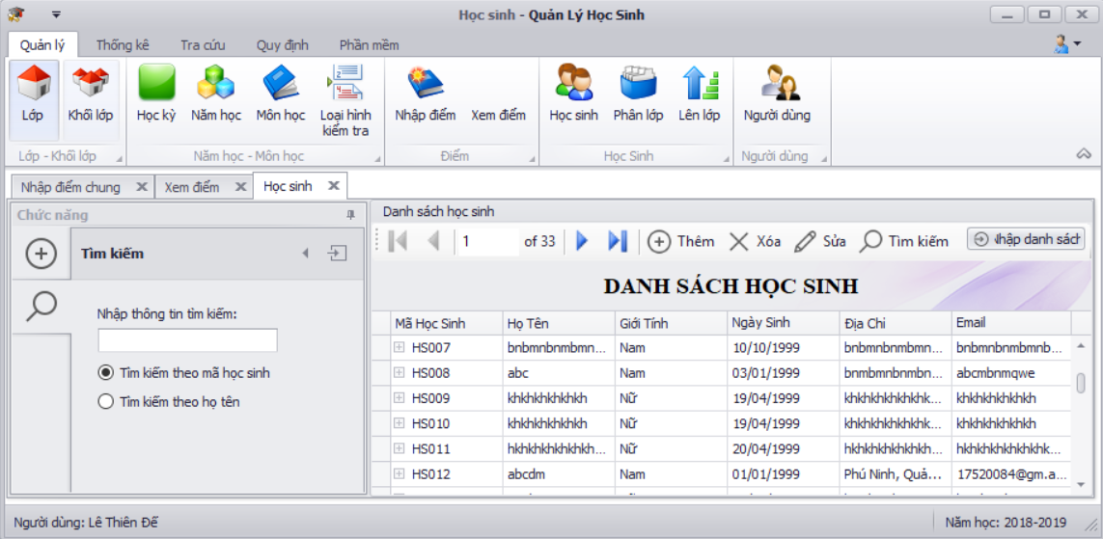
Thành phần | Loại | Công dụng | Tình trạng | Mô tả lỗi nếu không hoạt động
Nhập thông tin Tìm kiếm | textbox | tìm kiếm học sinh (nhập vào chuỗi) | Hoạt động
Tìm kiếm theo mã học sinh | Radio button | Lựa chọn tìm kiếm theo mã lớp | Hoạt động
Tìm kiếm theo tên học sinh | Radio button | Lựa chọn tìm kiếm theo tên lớp | Hoạt động
Danh sách học sinh | gridview | Hiển thị danh sách học sinh | Hoạt động

Màn hình Phân lớp | 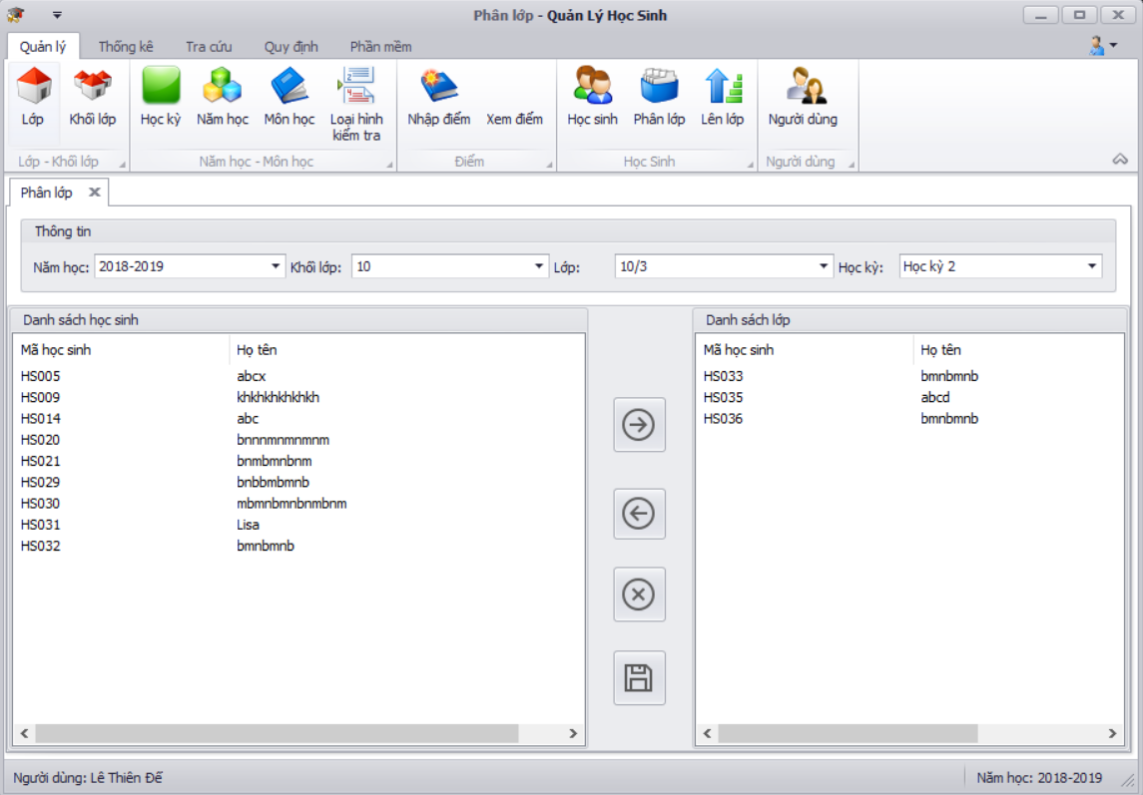
Thành phần | Loại | Công dụng | Tình trạng | Mô tả lỗi nếu không hoạt động
Năm học | LookupEdit | Hiển thị năm học hiện tại | Hoạt động
Khối lớp | LookupEdit | Chọn khối lớp theo năm học hiện tại | Hoạt động
Lớp | LookupEdit | Chọn lớp theo khối lớp | Hoạt động
Học kỳ | LookupEdit | Chọn học kỳ | Hoạt động
Danh sách học sinh | ListView | Danh sách học sinh chưa được phân lớp | Hoạt động
Danh sách lớp | ListView | Danh sách học sinh của Lớp được chọn theo Học kỳ | Hoạt động
Chuyển phải | button | Chuyển số học sinh đã chọn từ DSHS chưa đc phân lớp vào Lớp được chọn (Kiểm tra (Sĩ số Lớp được chọn <= Sĩ số tối đa)) | Hoạt động
Hủy bỏ | button | Hủy bỏ thao tác phân lớp khi chưa lưu | Hoạt động
Lưu | button | Lưu các thao tác phân lớp | Hoạt động

Màn hình lên lớp | 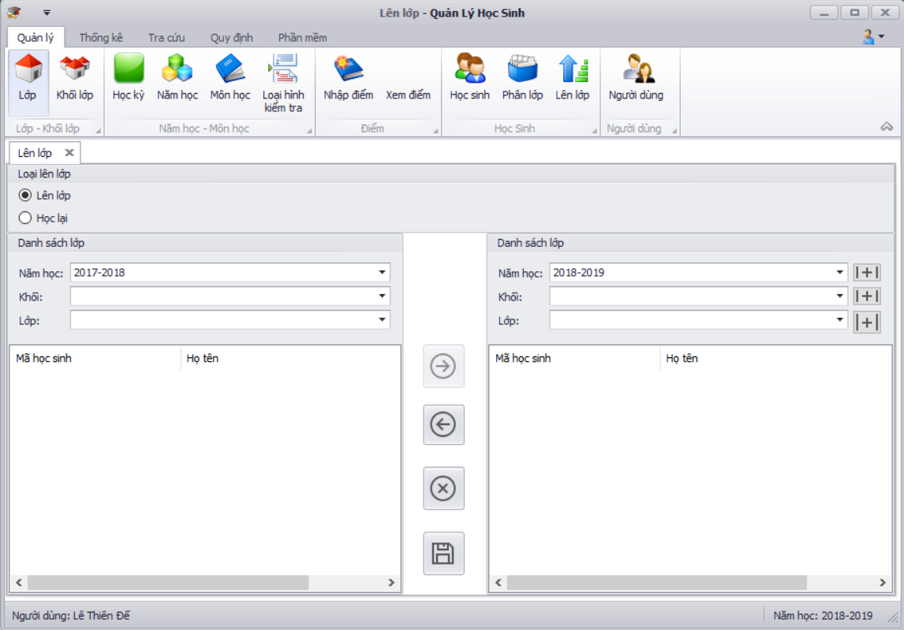
Thành phần | Loại | Công dụng | Tình trạng | Mô tả lỗi nếu không hoạt động
Lên lớp | RadioButton | Chọn loại hình lên lớp | Hoạt động
Học lại | RadioButton | Chọn loại hình học lại | Hoạt động
Năm học cũ | LookupEdit | Chọn năm học cũ | Hoạt động
Khối cũ | LookupEdit | Chọn khối theo năm học cũ | Hoạt động
Lớp cũ | LookupEdit | Chọn lớp theo khối cũ | Hoạt động
Năm học mới | LookupEdit | Năm học tiếp theo của năm cũ | Hoạt động
Khối mới | LookupEdit | Chọn khối theo Loại hình và khối cũ | Hoạt động
Lớp mới | LookupEdit | Chọn lớp theo khối mới | Hoạt động
Danh sách lớp cũ | ListView | Danh sách học sinh lớp cũ theo Năm học, Khối, Lớp đã chọn gồm: Mã hs, Họ tên | Hoạt động
Danh sách lớp mới | ListView | Danh sách học sinh lớp mới theo Năm học, Khối, Lớp đã chọn gồm: Mã hs, Họ tên | Hoạt động
Chuyển phải | button | Chuyển những hs đã chọn từ DS lớp cũ qua DS lớp mới (Kiểm tra: sĩ số lớp mới<= sĩ số tối đa) | Hoạt động
Hủy bỏ | button | Hủy bỏ thao tác khi chưa lưu | Hoạt động
Lưu | button | Lưu các thao tác | Hoạt động

Màn hình Người dùng | 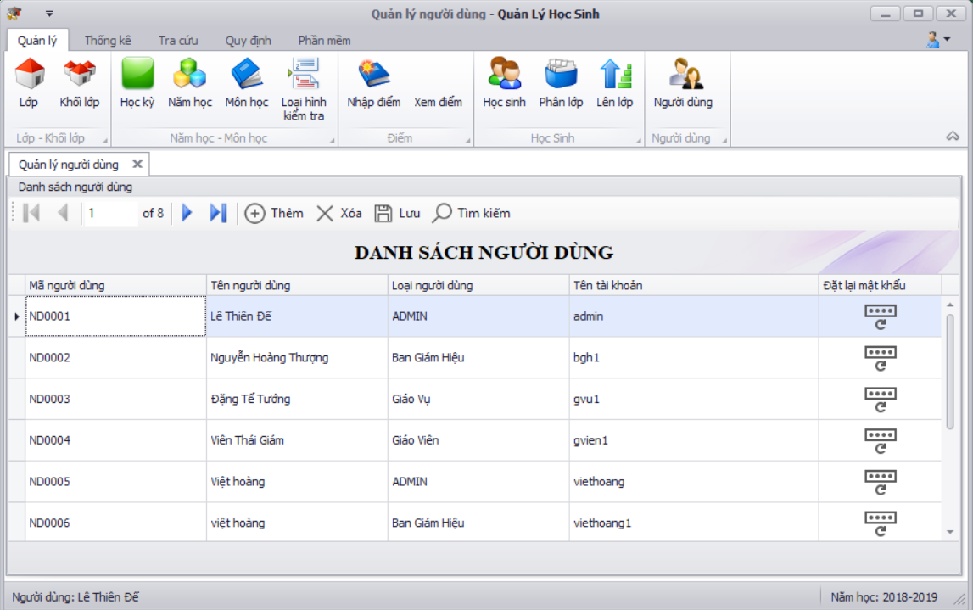
Thành phần | Loại | Công dụng | Tình trạng | Mô tả lỗi nếu không hoạt động
Danh sách người dùng | gridView | Hiển thị danh sách Người dùng gồm: Mã người dùng, tên người dùng, loại người dùng, Loại tài khoản | Hoạt động
Thêm | button | Thêm người dùng | Hoạt động
Xóa | button | xóa người dùng | Hoạt động
Lưu | button | Lưu thay đổi | Hoạt động
Tìm kiếm | button | Tìm kiếm người dùng | Hoạt động
Reset Mật khẩu | button | Reset Mật khẩu về mặc định | Hoạt động

Page Thống Kê

Thành phần | Loại | Công dụng | Tình trạng | Mô tả lỗi nếu không hoạt động
Báo cáo học kỳ | DataGridView | Hiển thị màn hình Báo cáo học kỳ | Hoạt động
Báo cáo môn học | DateTimePicker | Hiển thị màn hình báo cáo môn | Hoạt động
Danh sách lớp học | Drop list | Hiển thị màn hình Danh sách lớp học | Hoạt động

Màn hình Báo cáo học kỳ | 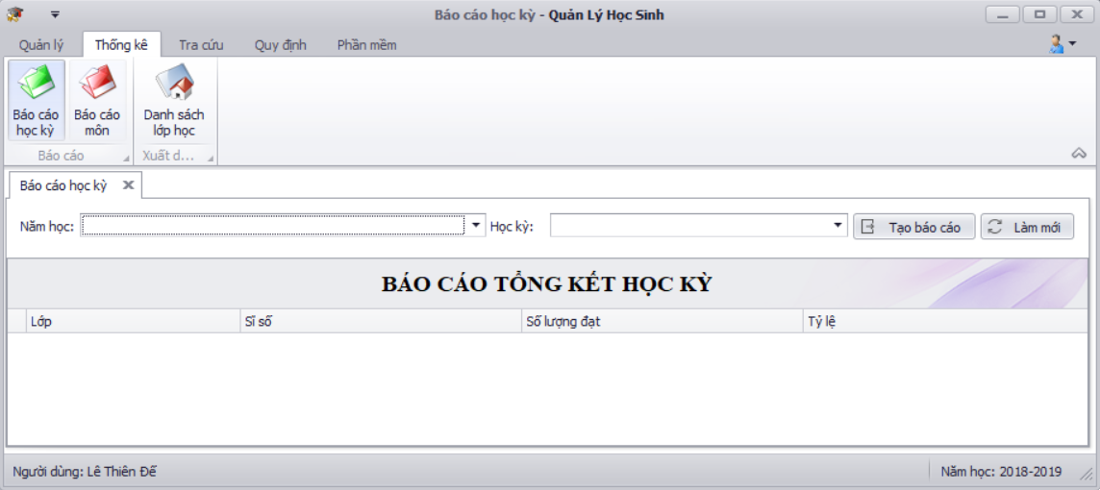
Thành phần | Loại | Công dụng | Tình trạng | Mô tả lỗi nếu không hoạt động
Báo cáo tổng kết học kỳ | gridview | Hiển thị Báo cáo tổng kết học kỳ theo năm học, học kỳ gồm: Lớp, sĩ số, số lượng đạt, Tỷ lệ | Hoạt động
Năm học | LookupEdit | Chọn Năm học | Hoạt động
học kỳ | LookupEdit | Chọn học kỳ | Hoạt động
Tạo báo cáo | button | Tạo báo cáo Tổng kết học kỳ (Kiểm tra : Đạt nếu ĐTB >= Điểm đạt môn) | Hoạt động
Làm mới | button | Làm mới dữ liệu | Hoạt động

Màn hình Báo cáo môn học | 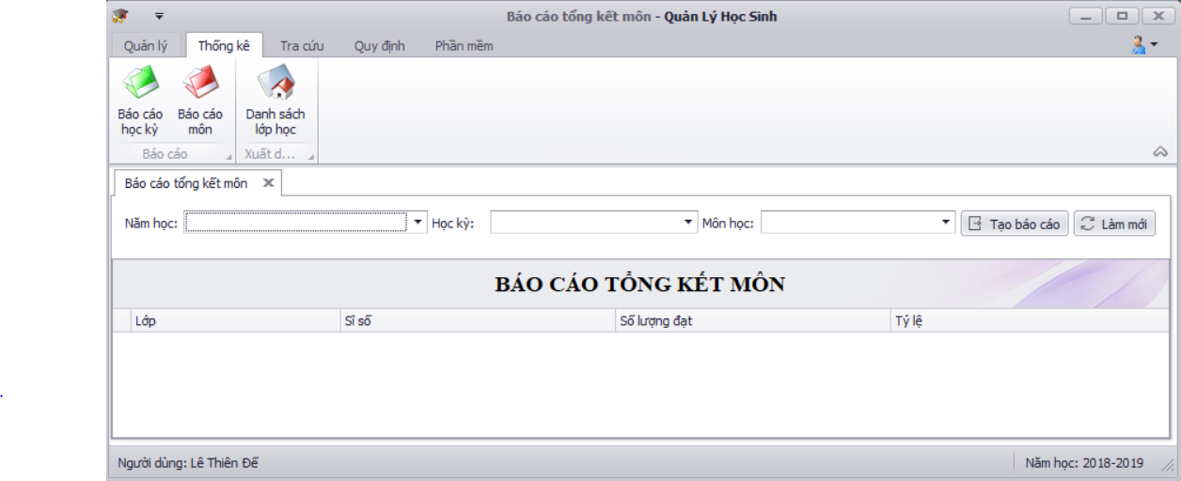
Thành phần | Loại | Công dụng | Tình trạng | Mô tả lỗi nếu không hoạt động
Báo cáo tổng kết môn học | gridview | Hiển thị Báo cáo tổng kết học kỳ theo năm học, học kỳ, môn học gồm: Lớp, sĩ số, số lượng đạt, Tỷ lệ | Hoạt động
Năm học | LookupEdit | Chọn Năm học | Hoạt động
môn học | LookupEdit | Chọn Môn học | Hoạt động
học kỳ | LookupEdit | Chọn học kỳ | Hoạt động
Tạo báo cáo | button | Tạo báo cáo môn học (Kiểm tra : Đạt nếu ĐTB >= Điểm đạt môn) | Hoạt động
Làm mới | button | Làm mới dữ liệu | Hoạt động

Màn hình Danh sách lớp học | 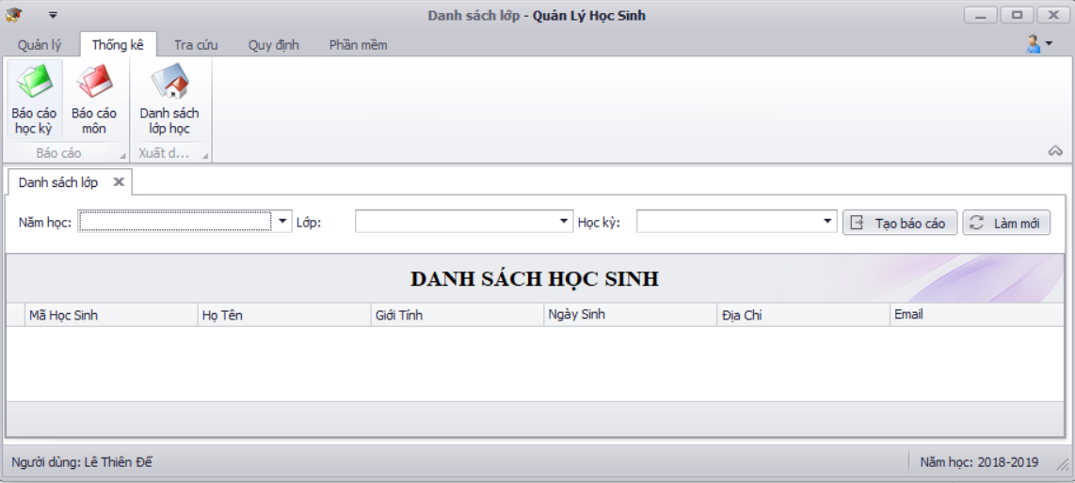
Thành phần | Loại | Công dụng | Tình trạng | Mô tả lỗi nếu không hoạt động
Danh sách lớp | gridview | Hiển thị Danh sách học sinh theo lớp, học kỳ | Hoạt động
Năm học | LookupEdit | Chọn Năm học | Hoạt động
học kỳ | LookupEdit | Chọn học kỳ | Hoạt động
Lớp | LookupEdit | CHọn lớp theo năm học | Hoạt động
Tạo báo cáo | button | Tạo báo cáo Danh sách lớp | Hoạt động
Làm mới | button | Làm mới dữ liệu | Hoạt động
Page Tra cứu

Thành phần | Loại | Công dụng | Tình trạng | Mô tả lỗi nếu không hoạt động
Tra cứu học sinh |  | Hiển thị màn hình tra cứu học sinh | Hoạt động
Tra cứu điểm học sinh |  | Hiển thị màn hình tra cứu diểm học sinh | Hoạt động

Màn hình Tra cứu học sinh | 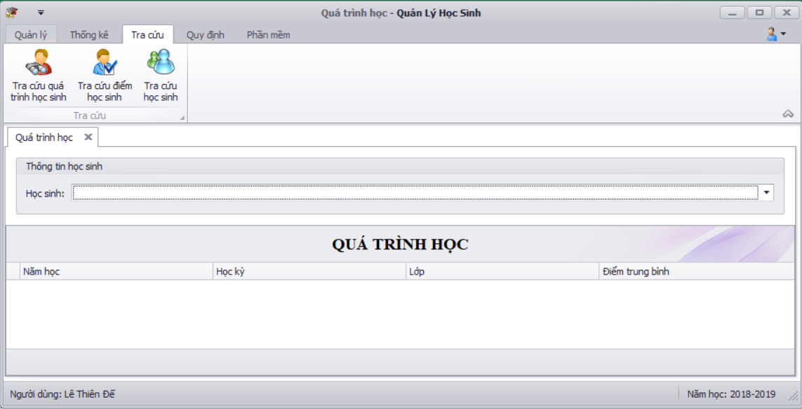
Thành phần | Loại | Công dụng | Tình trạng | Mô tả lỗi nếu không hoạt động
Quá trình học | Gridview | Hiển thị qá trình học của học sinh | Hoạt động
Học sinh | LookupEdit | Chọn học sinh | Hoạt động

Màn hình Tra cứu điểm học sinh | 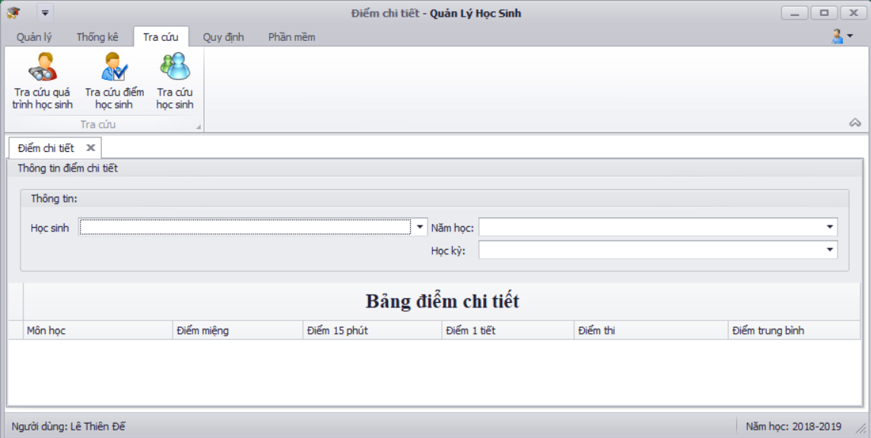
Thành phần | Loại | Công dụng | Tình trạng | Mô tả lỗi nếu không hoạt động
Bảng điểm chi tiết | Gridview | Hiển thị Bảng điểm chi tiết của học sinh | Hoạt động
Học sinh | LookupEdit | Chọn học sinh | Hoạt động
Học kỳ | LookupEdit | Chọn học kỳ | Hoạt động
Năm học | LookupEdit | chọn năm học theo học sinh | Hoạt động

Page Quy định

Thành phần | Loại | Công dụng | Tình trạng | Mô tả lỗi nếu không hoạt động
Quy định tuổi |  | Hiển thị màn hình Quy định tuổi | Hoạt động
Quy định sĩ số |  | Hiển thị màn hình Quy định sĩ số | Hoạt động
Quy định điểm |  | Hiển thị màn hình Quy định điểm | Hoạt động

Màn hình Quy định tuổi | 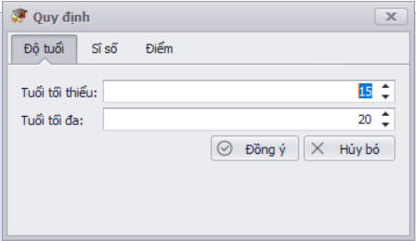
Thành phần | Loại | Công dụng | Tình trạng | Mô tả lỗi nếu không hoạt động
tuổi tối thiểu | spinEdit | Sửa tuổi tối thiểu | Hoạt động
tuổi tối đa | spinEdit | Sửa tuổi tối đa | Hoạt động
Đồng ý | button | Lưu thay đổi | Hoạt động
Hủy bỏ | button | Hủy bỏ thay đổi | Hoạt động

Màn hình Quy định Sĩ số | 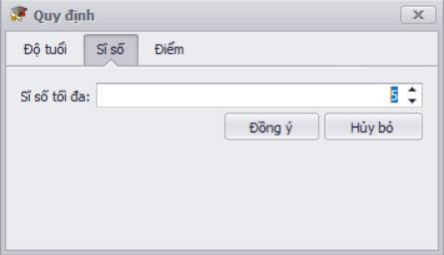
Thành phần | Loại | Công dụng | Tình trạng | Mô tả lỗi nếu không hoạt động
sĩ số tối đa | spinEdit | Sửa sĩ số tối đa | Hoạt động
Đồng ý | button | Lưu thay đổi | Hoạt động
Hủy bỏ | button | Hủy bỏ thay đổi | Hoạt động

Màn hình Quy định Điểm | 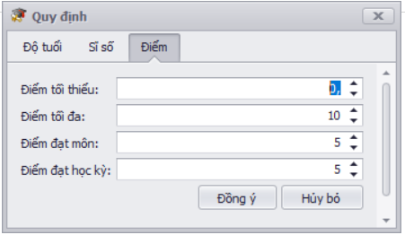
Thành phần | Loại | Công dụng | Tình trạng | Mô tả lỗi nếu không hoạt động
Điểm tối thiểu | spinEdit | Sửa điểm tối thiểu | Hoạt động
điểm tối đa | spinEdit | Sửa điểm tối đa | Hoạt động
điểm đạt môn | spinEdit | sửa điểm đạt môn | Hoạt động
điểm Đạt học kỳ | spinEdit | sửa điểm đạt học kỳ | Hoạt động
Đồng ý | button | Lưu thay đổi | Hoạt động
Hủy bỏ | button | Hủy bỏ thay đổi | Hoạt động

Page Phần mềm

Thành phần | Loại | Công dụng | Tình trạng | Mô tả lỗi nếu không hoạt động
Giao diện |  | Chọn Giao diện phần mềm | Hoạt động
Thông tin phần mềm | button | Hiển thị Thông tin phần mềm | Hoạt động

Source code |  |  |  |  |  |  |  |  | SƯU LIỆU |  |  |  |  | KIỂM THỬ | QUY TRÌNH | PHỐI HỢP LÀM VIỆC | ĐIỂM
 |  |  |  | Chạy chương trình
Độ phức tạp | Tính dễ đọc, dễ hiểu | Dễ bảo trì | Cài đặt chương trình | Loại chương trình | Chạy tốt, ổn định | Chức năng đầy đủ, giao diện thân thiện | Lỗi chương trình | Hiệu năng CT | Độ phức tạp | Tính dễ đọc, dễ hiểu | Document standard | Đặc tả | Hướng dẫn sử dụng
Trung bình | Có | Có | Đơn giản | Chương trình quản lý | Ổn định | Có | Ít | Cao | Trung bình | Có | Đầy đủ nội dung | Đầy đủ các yêu cầu, chức năng | Có hướng dẫn sử dụng | Testcase | Agile | Tốt | 10

Điểm Tự Nhóm Chấm: 10

Nhóm khác chấm điểm
Tên Nhóm chấm:
Điểm Nhóm chấm:
Source code |  |  |  |  |  |  |  |  | SƯU LIỆU |  |  |  |  | KIỂM THỬ | QUY TRÌNH | PHỐI HỢP LÀM VIỆC | ĐIỂM
 |  |  |  | Chạy chương trình
Độ phức tạp | Tính dễ đọc, dễ hiểu | Dễ bảo trì | Cài đặt chương trình | Loại chương trình | Chạy tốt, ổn định | Chức năng đầy đủ, giao diện thân thiện | Lỗi chương trình | Hiệu năng CT | Độ phức tạp | Tính dễ đọc, dễ hiểu | Document standard | Đặc tả | Hướng dẫn sử dụng
Trung bình | Có | Có | Đơn giản | Chương trình quản lý | Ổn định | Có | Ít | Cao | Trung bình | Có | Đầy đủ nội dung | Đầy đủ các yêu cầu, chức năng | Có hướng dẫn sử dụng | Testcase | Agile | Tốt | 9

